Sheet1
Information
Technical management Section
Issue by : | Ms. Wiparat
Check by : | Mrs. Wandee
Date : | 24-Sep-21

Detail | Change spec of plating for hands.

 | ดำเนินการเปลี่ยนสเปคชุบของเข็ม

 | ＜สินค้าเป้าหมาย＞
 | เข็มผลิต CWMJ
 | เข็มทั้งหมด ที่ใช้ประกอบใน Citizen Brand, Multi Brand, สำหรับ OEM และนอกเหนือจาก Citizen Gr
 | วัสดุเข็มเป้าหมาย：วัสดุ BS, วัสดุ beryllium copper

 | ＜ช่วงเวลาที่เปลี่ยน＞
 | ตั้งแต่ส่วนที่ส่งขาย วันที่ 10 กันยายน 2021
 | code เข็มและราคาต่อหน่วย ไม่มีเปลี่ยนแปลง

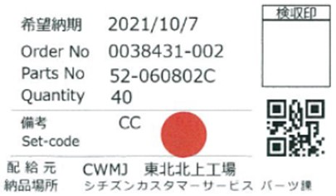
แยกความต่างสำหรับชิ้นส่วน AS
 | ＜หัวข้อระวังตอนเปลี่ยน＞
 | CWMJ Kitagami ：
 | ต้องไม่มีการปนกันระหว่างเข็มชุบแบบเก่า กับเข็มชุบแบบใหม่ (การผลิตเข็ม)
 | ※ลงข้อมูลการชุบ Pd-Ni ใส่ในใบส่งของจาก Tohoku ไปที่เขตประกอบสินค้า
 | เขตการประกอบสินค้า：
 | ความแตกต่างสี เป็นระดับที่ไม่สามารถแยกแยะความต่างได้
 | จึงกำหนดว่าสามารถปนงานแบบใหม่ได้ (ประกอบสินค้า)

 | ＜การสับเปลี่ยนสต็อค CS＞
 | ไม่ทำการการสับเปลี่ยนสต็อค CS
 | สำหรับงานที่ชุบ Pd-Ni จะทำการติดสติ๊กเกอร์แดงแยกความต่างไว้ที่บรรจุภัณฑ์ตอนส่งขาย
 | ※การรับมือการติดสติ๊กเกอร์เป็นมาตรการชั่วคราว ส่วนมาตรการขั้นสูงจะทำการพิจารณาโดยแผนก CS แยกต่างหาก

